2021年
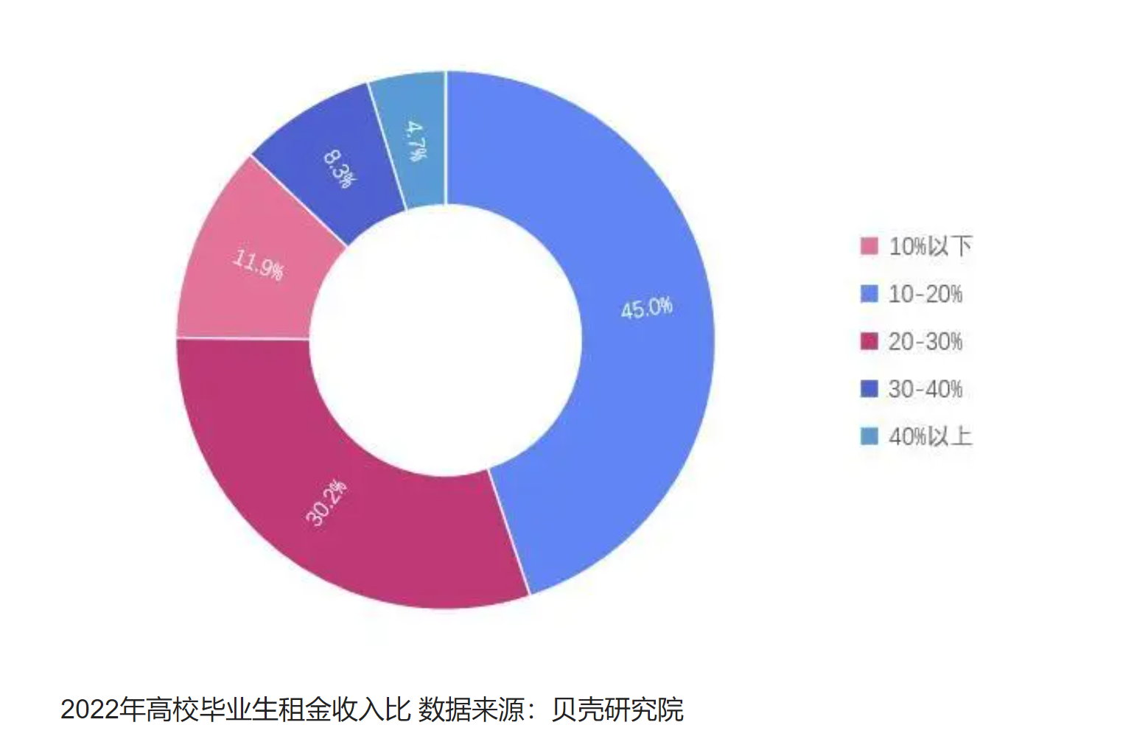
城市 | 平均月薪(元) | 平均租金（元/月/平方米） | 单（套）间平均租赁面积（平方米） | 月平均租金（元） | 占比
北京 | 13412.00 | 114.17 | 57.4 | 6553.358 | 0.48861899791
上海 | 13195.00 | 96.74 | 57.4 | 5552.876 | 0.42083183024
广州 | 10631.00 | 61.02 | 57.4 | 3502.548 | 0.32946552535
深圳 | 12606.00 | 87.43 | 57.4 | 5018.482 | 0.39810264953
杭州 | 11462.00 | 66.7 | 61.7 | 4115.39 | 0.35904641424
南京 | 10554.00 | 56.93 | 61.7 | 3512.581 | 0.33281987872
武汉 | 9687.00 | 36.63 | 61.7 | 2260.071 | 0.2333096934
成都 | 9848.00 | 46.42 | 61.7 | 2864.114 | 0.29083204712
重庆 | 9197.00 | 34.49 | 61.7 | 2128.033 | 0.23138338589

数据来源：猎聘大数据研究院、迈点研究院、贝壳研究院

2022年中国毕业生租房租金占工资的比例情况
租金占工资的比例 | 占比(%)
10%以下 | 11.9
10%-20% | 45.0
20%-30% | 30.2
30%-40% | 8.3
40%以上 | 4.7
数据来源：贝壳研究院

2020年
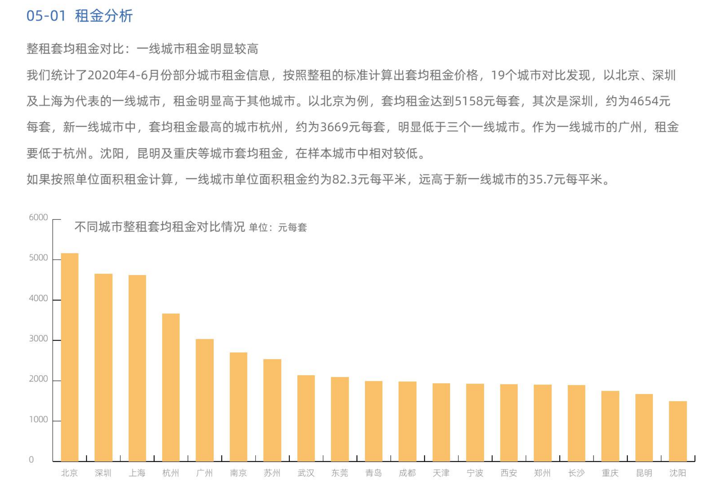
城市 | 平均月薪(元) | 平均租金（元/月/平方米） | 单（套）间平均租赁面积 | 月平均租金
北京 | 11913.00 | 82.3 |  | 5158
上海 | 11468.00 | 82.3
广州 | 9483.00 | 82.3
深圳 | 10758.00 | 82.3 |  | 4654
杭州 | 10062.00 | 35.7 |  | 3669
南京 | 9221.00 | 35.7
武汉 | 8657.00 | 35.7
成都 | 8478.00 | 35.7
重庆 | 8251.00 | 35.7

数据来源：猎聘大数据研究院、迈点研究院、贝壳研究院

